Worksheet
 |  |  |  |  | 8 (812) 565 05 34 |  |  | sales@miniworks.ru
 |  |  |  |  | Балашиха |  |  | отдел продаж
 |  |  | Адрес |  |  |  |  | Режим работы
 |  |  | Балашиха |  |  |  |  | Пн – Пт: с 8:00 до 18:00
KKB5010ST-01H
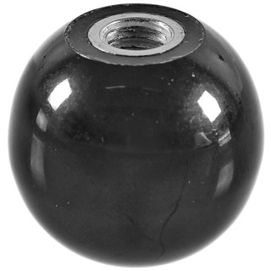 |  | 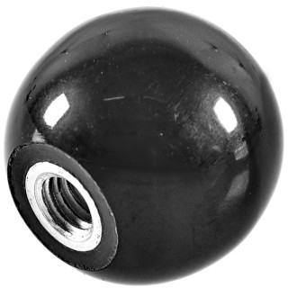 |  | 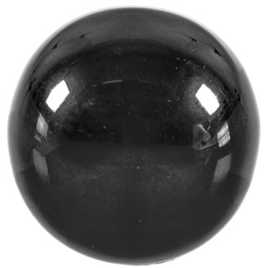
Артикул |  | Цвет |  | от 10000 | от 5000 | от 1000 | от 500 | от 100 | розница | Наличие на 27.08.2026
KKB5010ST-01H |  | черный |  | 509.50р. | 525.00р. | 581.00р. | 664.00р. | 725.00р. | 850.00р. | —
KKB5010ST-02H |  | белый |  | 611.40р. | 630.00р. | 697.20р. | 796.80р. | 870.00р. | 1020.00р. | —
KKB5010ST-03H |  | серый |  | 611.40р. | 630.00р. | 697.20р. | 796.80р. | 870.00р. | 1020.00р. | —
 | Все цены указаны в рублях и включают в себя НДС. Все цены указаны при условии 100% предоплаты и действительны в течение 5 дней. Все цены указаны при условии самовывоза продукции со склада в г. Балашиха (для иногородних клиентов доставка до склада ТК в г. Балашиха бесплатна). Все цены указаны за стандартный цвет для каждого вида изделия (изменение цвета на любой из предлагаемой палитры +20% к стоимости, изменение цвета на любой по системе RAL +50% к стоимости). О возможных сроках поставки заказного товара, необходимо уточнять заранее

